Sheet1
年份 | 文献名 | 来源/期刊 | JCR分区 | 关键词 | 作者 | 实验场景 | 目的 | 研究对象 | 使用设备 | 使用数据/采集动作 | 创新点 | 主要内容 | 不足 | 不足
2023 | A Survey of mmWave-Based Human Sensing: Technology, Platforms and Applications | IEEE COMMUNICATIONS SURVEYS & TUTORIALS | Q1 | Millimeter wave, human sensing, mmWave sensing, mmWave radar | Jia Zhang, Rui Xi, Yuan He,Yimiao Sun, Xiuzhen Guo Weiguo Wang, Xin Na, Yunhao Liu, Zhenguo Shi, and Tao Gu, |  | 综述论文 | 人体位姿估计 | 商用FMCW雷达 60GHz探测器 | 数据采集包括FMCW雷达和24/60GHz探针两种类型。信号预处理涉及将原始数据处理成不同的信号形式，如范围-角度谱、范围-多普勒谱、相位波形和点云等。特征提取方法包括时域和频域分析。感知模型包括基于领域知识和深度学习的模型。感知任务包括人体跟踪和定位、动作识别、生物测量和人体成像等。 | 提出了对于人体感知任务的全面分类和比较，包括人体追踪和定位、动作识别、生物特征测量和人体成像 | 本文综述了毫米波感知技术的快速发展及其对各种人体感知应用的影响。强调了需要进行综合调查，总结mmWave感知技术、平台和应用的技术路线。本节还讨论了强调了其在人体跟踪、定位、动作识别、生物测量和人体成像方面的潜力。
2022 | Application of multi-angle millimeter-wave radar detection in human motion behavior and micro-action recognition | Measurement Science and Technology | Q3 | millimeter-wave radar, multi-angle observation, EDRM, AELM, IELM | Zhaolin Zhang, Wugang Meng, Mingqi Song, Yuhan Liu, Yinan Zhao, | 人体行为测量（户外）人体微动作测量（室内） | 实现室内条件下多角度雷达特征提取技术 | 人体行为识别 |  | 将连续的人类行为切割成几个单独的事件。提取雷达信号的特征，例如距离、多普勒、雷达截面(RCS)和离差，作为机器学习模型的输入。 | 提出了一种多角度雷达观测策略。并在两种噪声场景下设计了相应的识别方法。在高噪声场景下，分别提出了EDRM算法和AELM算法进行雷达选择和识别。这些方法可以有效避免严重的雷达故障和杂波干扰。 | 本文结合图像技术、建筑安全知识和人机工程学理论，提出了一种基于骨架的实时识别方法。该方法通过将动态运动简化为静态姿态来识别不安全行为，静态姿态可以用几个参数来描述。涉及三个基本模块:不安全行为数据库（在数据库中，不安全行为由不安全参数集描述，不安全参数集是由领先姿势的关节参数值组成的数组）、实时数据收集模块和行为判断模块。
2020 | Capturing Human Pose Using mmWave Radar | 2020 IEEE International Conference on Pervasive Computing and Communications Workshops (PerCom Workshops) | 会议论文 | sensing, mmwave radar, skeleton, neural network | Guangzheng Li, Ze Zhang, Hanmei Yang, Jin Pan, Dayin Chen, Jin Zhang | 大厅、体育馆 | 通过训练神经网络，将雷达产生的热图转换为人体骨架，实现人体姿势捕捉，同时保护隐私并在恶劣光线条件下有效。 | 通过分析语义轨迹和识别涉及高风险工人移动的建筑位置来防止事故，从而改进安全管理干预策略 | AWR1643和DCA1000 EVM | 校园周围的五个环境，分别由五个不同的人在两个小时内采集 | 这是第一个使用现成的77GHz雷达设备获取人体骨骼的系统。 | 在水平和垂直方向上同时使用两个雷达设备，并将两个信号组合在一起进行特征提取。为了实现双雷达捕捉，解决了协调问题。然后，为了利用雷达信号，我们设计了一个CNN网络来建立雷达提取特征和人体姿态之间的关系。使用附加的基于摄像机的人体姿态捕提方法来监督学习。 | （1）系统仅能测量单人 （2）受限于环境影响，高度依赖训练集 （3）测量范围受限于毫米波雷达实际功率 | 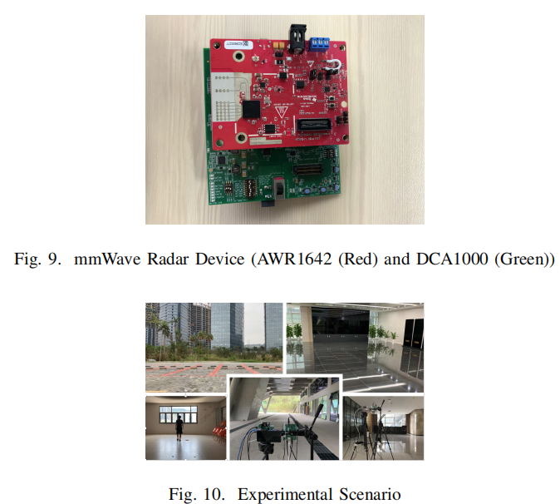 | 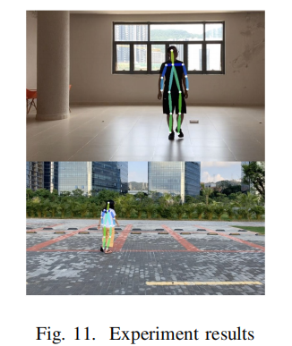
2021 | High Precision Human Detection and Tracking Usin Millimeter-Wave Radars | IEEE Aerospace and Electronic Systems Magazine | Q1 | Construction safety; Trajectory prediction; Real-time tracking; Global positioning system (GPS); Markov model; Risk attitude; Quantitative methods | Han Cui, Naim Dahnoun, University of Bristol | 开阔的场地上 | 人体检测和追踪 |  | Ti毫米波雷达 |  |  | （1）基于每个验证的聚类对和基础点云数据构建候选人体模型，其中包含对人的位置、身高和体积的估计。 （2）以x-y-z坐标的数据云形式输出对象。该数据将被传输到中央处理器，并由帧处理器模块独立处理。使用FIF0队列模块将帧沿时域堆叠。我们每次叠加10帧，然后将使用DBSCAN算法对数据进行聚类，（2）该算法检查所有检测到的点，并根据它们之间的欧氏距离对它们进行分组，。人口较少的聚类将被视为噪声并被丢弃。前景提取模块可以在这里加载，以移除该区域中的静态对象。视环境而定，它被视为可选模块。然后，从每个雷达得到的聚类将被传递到中央帧处理器进行数据融合。 | （1）当有三个或更多的人并且这些人被其他人遮挡时，系统只能自信地报告前面的人，这导致灵敏度的损失 （2）受限于环境影响，高度依赖训练集 （3）雷达对2.5米以外静止目标的灵敏度显著下降
2021 | Human Detection and Action Classification Based on Millimeter Wave Radar Point Cloud Imaging Technology | 2021 Signal Processing Symposium (SPSympo) |  | mmw radar, point cloud filtering and classification, MMPointGNN | Jiayu•Wu,Zhanyu•Zhu,Haipeng•Wang |  | 识别交警的手势 | 人体目标在距离雷达4-10米的范围内以恒定速度在S形轨迹上行走，记录输出点云数据。生成交警手势数据集时，。交警的行动有四类，包括左转、右转、停车和保持。 | AWR1443 | 点云数据，帧数、xyz坐标、多普勒(速度)和强度参数。 | （1）首先通过统计滤波去除原始数据中的噪声。然后去除不满足跳跃条件和多普勒条件的点。最后，使用DBSCAN进行聚类以获得完整的行走轨迹，黑点为声点。 （2）提出了一种称为RadHAR的网络，添加了双向LSTM以显著提高检测效果。然后考虑加入双向LSTM机制来帮助分类。它的输出与前一时刻和后一时刻的特性有关。从模型训练中获得的点云的空间特征可以按时间顺序发送到双向LSTM中，以获得点云的时间特征，最终进行分类。 | 基于车载毫米波雷达AWR1443验证系统，获取人体目标行走时的点云数据。点云中的大多数背景噪声通过过滤被去除。此外，通过对原始数据进行预处理，将人体骨骼的反射点与目标进行匹配，这表明我们可以使用点云特征来识别人体的不同活动。因此，我们创建了交警行动点云数据集，并将其发送到MMPointGNN网络进行训练。识别准确率高达83%。 | （1）环境的破坏性太大，无法准确确定交警的位置，这将导致错误的点云特征。 （2）另一方面，训练数据集和较小且不标准。数据集的多样性亟待提高。 （3）再者，真实的交通环境更加复杂，会受到周围车辆或行人的干扰。误判可能会导致车辆做出错误的决定，从而严重影响驾驶。有必要提高识别精度。 |  | 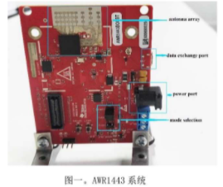
2022 | Noninvasive Human Activity Recognition Using Millimeter-Wave Radar | IEEE Systems Journal | Q2 | Machine learning, millimeter-wave (mmWave) radar, noninvasive humanactivity recognition (HAR), smart home. | Chengxi Yu, Zhezhuang Xu,Kun Yan ,Ying-Ren Chien , Shih-Hau Fang, and Hsiao-Chun Wu （徐哲壮老师） | 实验室 | 实现跌倒检测和活动分类 | 该系统利用毫米波雷达技术对人体在物理环境中的活动进行识别和监测。通过对雷达信号进行处理和分析，结合机器学习算法，实现对人体活动的准确分类和检测。论文的研究对象主要集中在如何利用毫米波雷达技术和创新的数据处理方法来实现高效的非侵入式人体活动识别。 | IWR6843ISK-ODS Kinect深度相机 |  | 空间-时间点云处理：提出了一种修改后的体素化方法，考虑了物理环境中的空间-时间点云，通过增强的体素化方法对稀疏数据进行丰富，从而更好地捕捉人体活动的信息。 对称性旋转数据增强：引入了一种新的数据增强技术，将原始数据转换为相应的旋转变体，使得基于双视图卷积神经网络的学习网络能够从这些变体中获取信息，实现对旋转不变的识别。 双视图卷积神经网络：利用双视图卷积神经网络进行活动学习，突出了对人类活动相关信息的关键提取，提高了训练信息的丰富性和相关性。 | 提出了一种使用毫米波雷达的新型无创HAR框架，该框架由四个主要部分组成，即去噪、增强体素化、数据增强和双视图机器学习。利用基于密度的含噪声应用空间聚类(DBSCAN)来设计前端预处理器，以滤除噪声雷达云点。其次，为了给HAR推断出足够的信息，本文中提出了一个新的特征提取框架，该框架由新的关键体素区域框架和双视图图像构建组成。提出的新方法通过修改(增强)的体素化方法在物理环境中创建空间-时间点云，并使用双视图卷积神经网络(DVCNN)学习每种类型的活动。我们提出的新特征提取方法不仅可以丰富训练信息，还可以突出与感兴趣的人类活动最相关的信息。 | 系统性能下降：毫米波雷达点云容易受到环境动态的影响，可能会严重降低系统性能，因此需要设计前端预处理器来过滤噪声雷达云点。
2023 | 毫米波雷达微弱行人轨迹跟踪－预测一体化方法* | 仪 器 仪 表 学 报 |  | 行人轨迹预测; 低信噪比; 毫米波雷达; 检测前跟踪 | 方 鑫1 ，何 敏1 ，黄大荣2 ，张振源3 ，葛 亮1 | 6米和30米的范围距离。在6米距离下，信噪比（SNR）约为4dB，而在30米距离下，SNR约为-13dB。 | 解决城市道路交通场景中跟踪微弱行人 | 解决特定类型行人的跟踪和预测问题，以提高城市道路交通系统的安全性和效率 | AWR1643+DCA100EVM | 系统设计上 利用二维轨迹跟踪数据作为预测网络输入进行行人轨迹预测,而不是与传统方法一样将高维距离-多普勒谱或时频谱数据作为网络输入， | 1.利用递归贝叶斯跟踪前检测算法，直接从非门限化的三维雷达原始频谱中提取目标运动轨迹，避免了传统门限决策过程中信息丢失导致的跟踪性能下降。 2.提出了基于Transformer的端到端轨迹预测模型，进一步探索跟踪轨迹的时空相关性，实现对微弱行人轨迹的准确预测。 | 1.提出了一种基于频率调制连续波-多输入多输出毫米波雷达的微弱行人轨迹跟踪-预测一体化方法 | 